FUNDADORES ACTAS
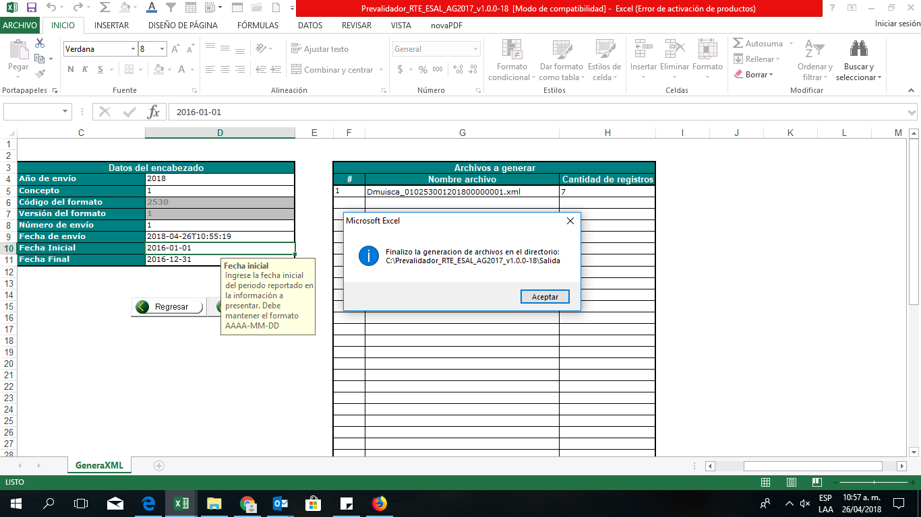
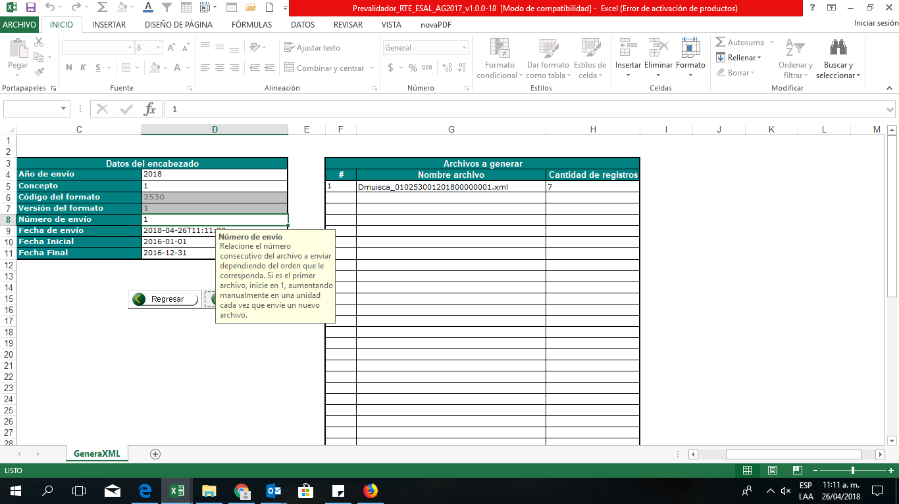
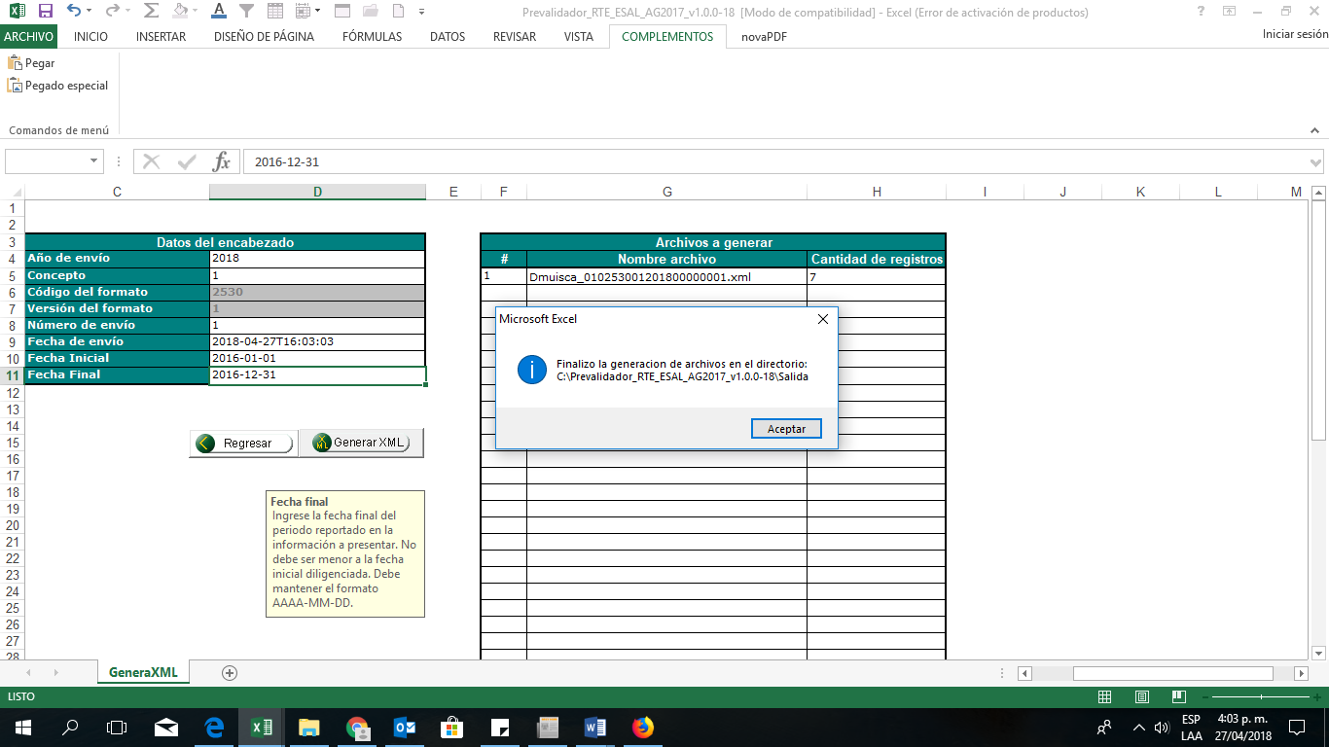
 |  |  | Dmuisca_010253001201800000001
1 | SANTIAGO LONDOÑO OCHOA | 8.350. 001
2 | MARIA TERESA DE OLARTE | 21,254,479
3 | HERNANDO LOPEZ | 8,271,316
4 | ANA TULIA ESCOBAR E | 21.266. 247
5 | EMILIO OLARTE | 529,585
6 | MARIA CLARA MUNERA DE LONDOÑO | 21,400,599
7 | GILBERTO LONDOÑO MUNERA | 222,222,222

CARGOS GENERENCIALES
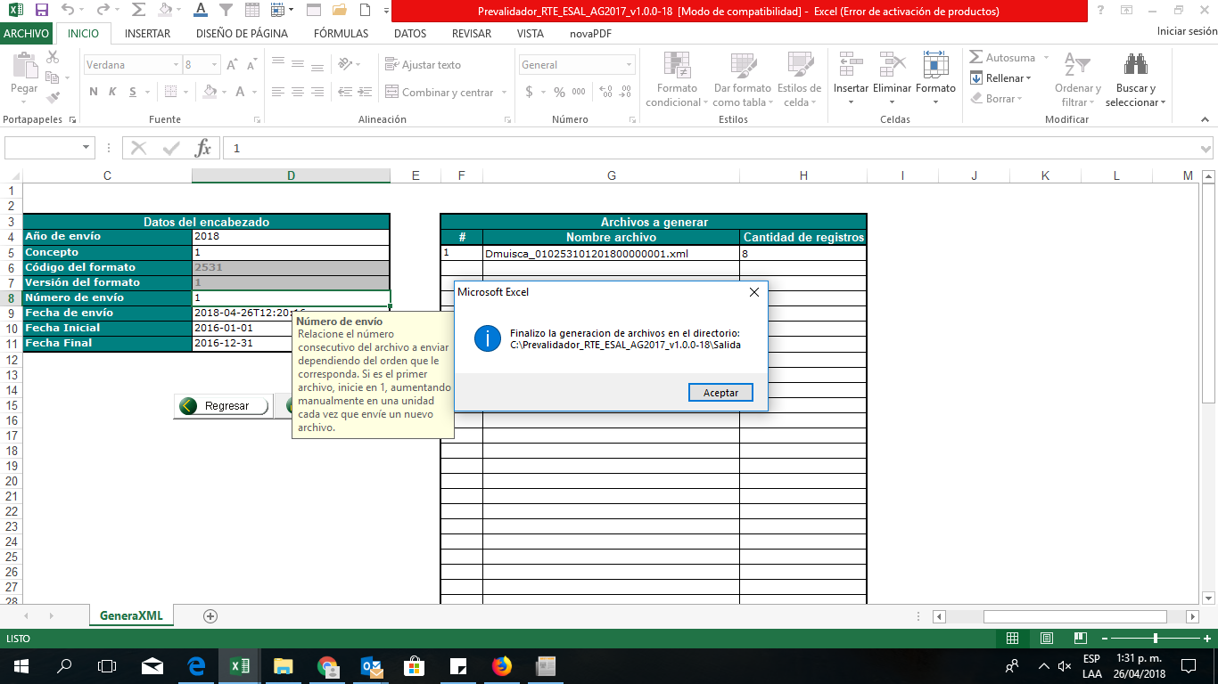
INFORMACIÓN DE CARGO GENERINCIALES

NUMERO DE IDENTIFICACION DE FUNDADOR | NOMBRE COMPLETO | TIPO DE CARGO | PRMER APELLIDO | SEGUNDO APELLIDO | PRIMER NOMBRE | SEGUNDO NOMBRE | NIT DE LA PERSONA JURIDICA QUE EJERCE EL CONTROL | RAZON SOCIAL | TIPO DE CARGO | DOMINACION DEL CARGO
2017 | 13 | 43664221 | OSORNO | GOMEZ | OLGA |  |  |  | 2 | DIRECTORA EJECUTIVA
2017 | 13 | 57404162 | FUENTES | CARDOZO | ROCIO |  |  |  | 2 | MIEMBRO DE JUNTA
2017 | 13 | 8345396 | MEJIA | FLOREZ | SANTIAGO |  |  |  | 2 | MIEMBRO DE JUNTA
2017 | 13 | 43627889 | LONDOÑO | MUNERA | CAROLINA |  |  |  | 2 | MIEMBRO DE JUNTA
2017 | 13 | 32451853 | VELEZ | ARISTIZABAL | MARGARITA |  |  |  | 2 | MIEMBRO DE JUNTA
2017 | 13 | 1037604513 | ECHAVERRIA | MEJIA | FEDERICO |  |  |  | 2 | MIEMBRO DE JUNTA
2017 | 13 | 43436767 | VALENCIA |  | MARYORY | FLOR |  |  | 2 | MIEMBRO DE JUNTA
2017 | 13 | 71390504 | QUINTERO | CASTAÑO | ELKIN |  |  |  | 3 | REVISOR FISCAL

